Munka1
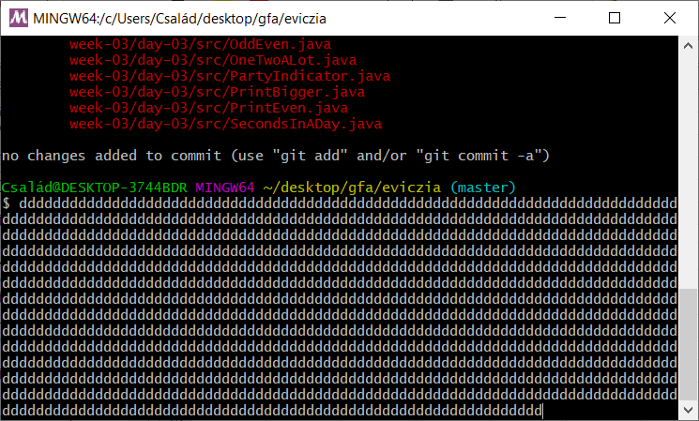
 |  | seconds
hr | 14 | 50400
min | 34 | 2040
sec | 42 | 42
 |  | 52482

 | 24 | 86400
 | 0 | 0
 | 0 | 0
 |  | 86400
 |  |  | 33918

 |  |  |  | 4900
 |  |  |  | 7785
 |  |  |  | 5269
 |  |  |  | 17954

